FICHA TECNICA CCIAL DCK
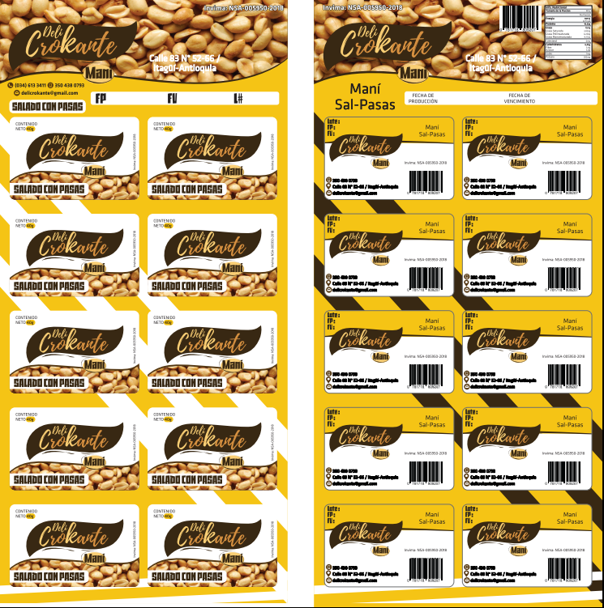
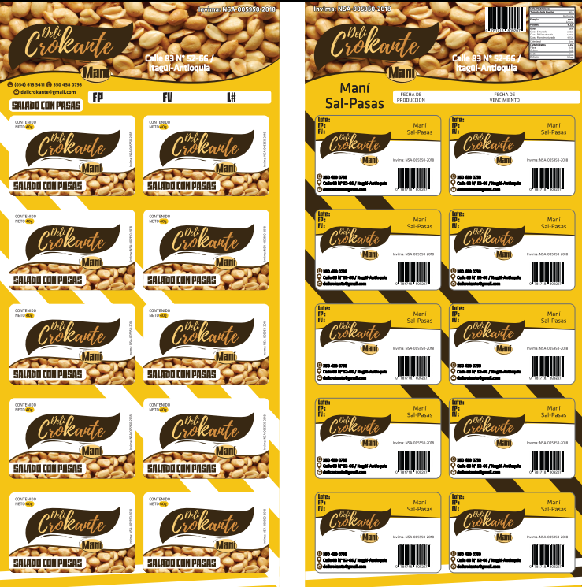
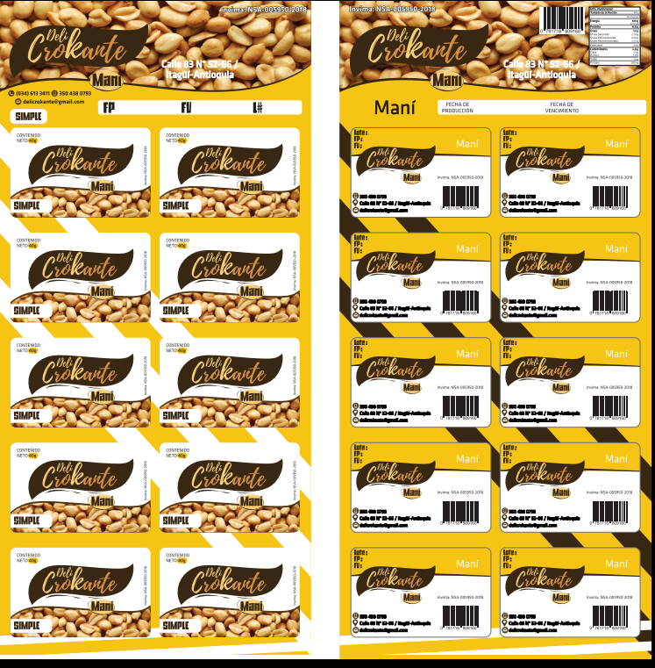
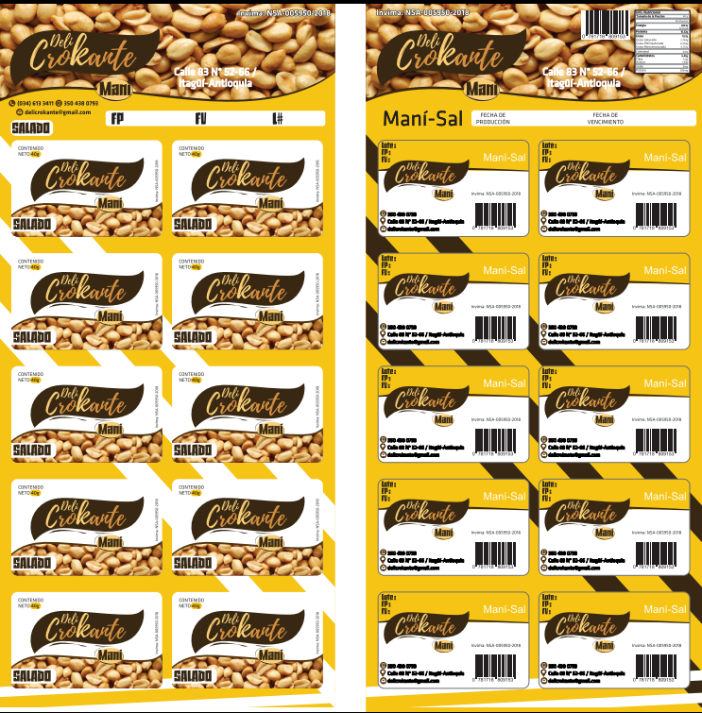
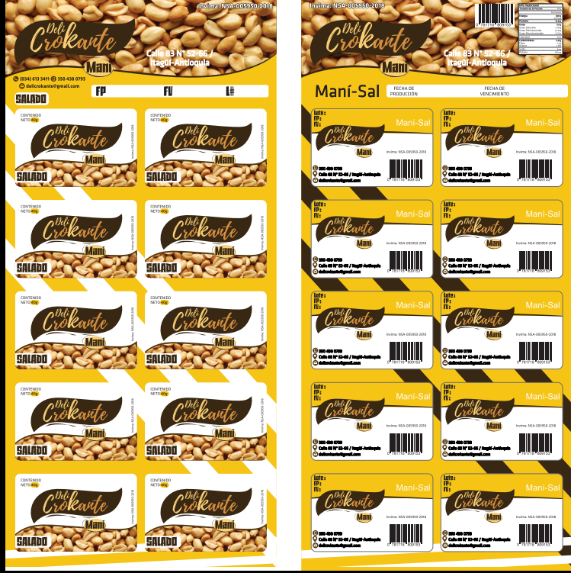
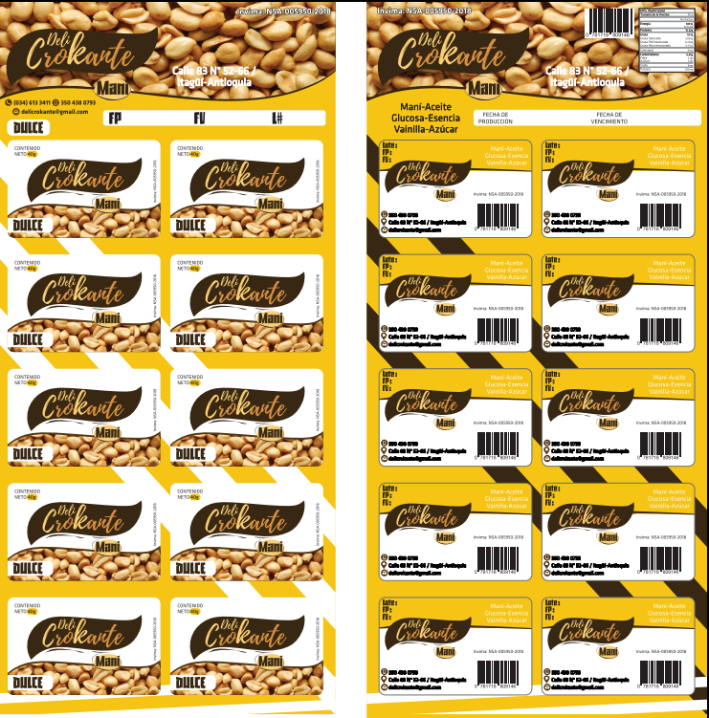
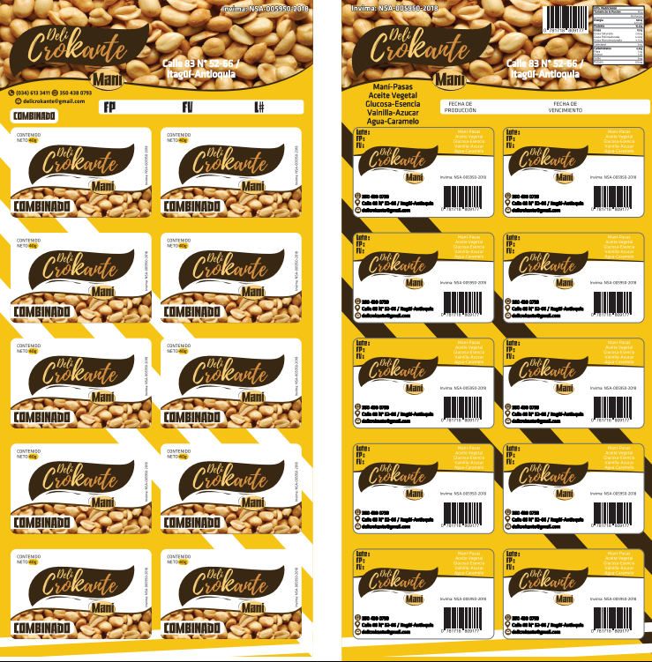

FICHA TECNICA INVIMA DCK
 | ELEMENTOS DE LA FICHA TÉCNICA DE LOS PRODUCTOS
 | A. NOMBRE DEL PRODUCTO B. COMPOSICIÓN DEL PRODUCTO C. PRESENTACIONES COMERCIALES D. TIPO DE ENVASE E. MATERIAL DE ENVASE F. CONDICIONES DE CONSERVACIÓN G. TIPO DE ELABORACIÓN H. VIDA ÚTIL ESTIMADA I. PRECIOS DE VENTA
 | Dirección de Operaciones | Versión: | 01

FICHA TÉCNICA DEL PRODUCTO DELICROKANTE
A. NOMBRE DEL PRODUCTO
1. MANI PICANTE 2. MANI LIMÓN 3. MANI PIMIENTA 4. MANI MANTEQUILLA 5. MANÍ MIEL 6. MANI CROCANTE 7. MANI CON ALMENDRAS 8. MANI CON CHOCOLATE 9. MANI SIMPLE CON PASAS 10. MANI SALADO Y DULCE 11. MANI SALADO CON PASAS Y MAÍZ TOSTADO 12. MANI SALADO CON PASAS, MAÍZ TOSTADO Y ARÁNDANOS 13. MANI LIMÓN Y MANÍ PICANTE 14. MANI LIMÓN Y MANÍ PICANTE CON PASAS 15. MANI SALADO CON PASAS, MAÍZ TOSTADO, ARÁNDANOS Y MANÍ LIMÓN 16. MANI DULCE, CON PASAS Y MANÍ PIMIENTA 17. MANI CON TROCITOS DE PIÑA Y CHOCOLATE 18. MANI CROCANTE LIMÓN 19. MANI CROCANTE PIMIENTA 20. MANI MIEL CON AJONJOLÍ 21. MANI DULCE, SALADO, PASAS Y ARÁNDANOS
B. COMPOSICIÓN DEL PRODUCTO EN ORDEN DECRECIENTE
1. MANI PICANTE: MANÍ CON COBERTURA DE AJÍ 2. MANI LIMÓN: MANÍ CON COBERTURA DE LIMÓN 3. MANI PIMIENTA: MANÍ CON COBERTURA DE PIMIENTA 4. MANI MANTEQUILLA: MANÍ CON COBERTURA DE MANTEQUILLA DE VACA 5. MANÍ MIEL: MANÍ CON COBERTURA DE MIEL DE ABEJA 6. MANI CROCANTE: MANÍ, CON COBERTURA DE HARINA DE TRIGO Y SALSA DE SOYA 7. MANI CON ALMENDRAS: MANÍ CON ALMENDRAS 8. MANI CON CHOCOLATE: MANÍ CON COBERTURA DE CHOCOLATE NEGRO DULCE DERRETIDO 9. MANI SIMPLE CON PASAS: MANI SIMPLE Y PASAS 10. MANI SALADO Y DULCE: MANÍ, SAL, AZÚCAR, CACAO EN POLVO 11. MANI SALADO CON PASAS Y MAÍZ TOSTADO: MANÍ, SAL, PASAS Y MAÍZ TOSTADO 12. MANI SALADO CON PASAS, MAÍZ TOSTADO Y ARÁNDANOS: MANÍ, SAL, PASAS, MAÍZ TOSTADO Y ARÁNDANOS 13. MANI LIMÓN Y MANÍ PICANTE: MANI CON COBERTURA DE LIMÓN Y COBERTURA DE AJÍ 14. MANI LIMÓN Y MANÍ PICANTE CON PASAS: MANÍ CON COBERTURA DE LIMÓN, COBERTURA DE AJÍ Y PASAS 15. MANI SALADO CON PASAS, MAÍZ TOSTADO, ARÁNDANOS Y MANÍ LIMÓN: MANI, SAL, PASAS, MAÍZ TOSTADO, ARÁNDANOS Y COBERTURA DE LIMÓN 16. MANI DULCE, CON PASAS Y MANÍ PIMIENTA: MANI, AZÚCAR, CACAO EN POLVO, PASAS Y COBERTURA DE PIMIENTA 17. MANI CON TROCITOS DE PIÑA Y CHOCOLATE: MANÍ CON TROCITOS DE PIÑA DESHIDRATADA Y TROCITOS DE CHOCOLATE NEGRO 18. MANI CROCANTE LIMÓN: MANÍ, HARINA DE TRIGO Y SALSA DE SOYA CON COBERTURA DE LIMÓN 19. MANI CROCANTE PIMIENTA: MANÍ CON COBERTURA DE PIMIENTA, HARINA DE TRIGO Y SALSA DE SOYA 20. MANI MIEL CON AJONJOLÍ: MANÍ CON COBERTURA DE MIEL Y AJONJOLÍ 21. MANI DULCE, SALADO, PASAS Y ARÁNDANOS: MANÍ, PASAS, AZÚCAR, CACAO EN POLVO, SAL Y ARÁNDANOS
C. PRESENTACIONES COMERCIALES
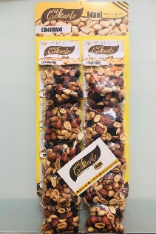 1. BOLSITA INDIVIDUAL DE 25 GRAMOS 2. BOLSITA INDIVIDUAL DE 50 GRAMOS 3. RISTRA DE MANI DE 192 GRAMOS 4. RISTRA DE MANI DE 250 GRAMOS 5. RISTRA DE MANI DE 350 GRAMOS 6. BOLSA DE MANI DE 125 GRAMOS 7. BOLSA DE MANI DE 250 GRAMOS 8. BOLSA DE MANI DE 500 GRAMOS
D. TIPO DE ENVASE
BOLSA PLÁSTICA para cada una de las presentaciones desde 25 GRAMOS A 500 GRAMOS

E. MATERIAL DE ENVASE
POLIPROPILENO

F. CONDICIONES DE CONSERVACIÓN
TEMPERATURA AMBIENTE

G. TIPO DE TRATAMIENTO (PROCESO DE ELABORACIÓN)
SE TUESTA EN HORNO Y/O EN PAILA AL FUEGO Y SE EMPACA POSTERIORMENTE

H. VIDA ÚTIL ESTIMADA
4 meses después de fecha de elaboración

I. PRECIOS DE VENTA
 1. BOLSITA INDIVIDUAL DE 25 GRAMOS $ 600 x UNIDAD 2. BOLSITA INDIVIDUAL DE 50 GRAMOS $ 1.000 x UNIDAD 3. RISTRA DE MANI DE 192 GRAMOS $ 2.100 x 10 UNIDADES 4. RISTRA DE MANI DE 250 GRAMOS $ 2.700 x 10 UNIDADES 5. RISTRA DE MANI DE 350 GRAMOS $ 3.800 x 10 UNIDADES 6. BOLSA DE MANI DE 125 GRAMOS $ 1.300 x UNIDAD 7. BOLSA DE MANI DE 250 GRAMOS $ 2.500 x UNIDAD 8. BOLSA DE MANI DE 500 GRAMOS $ 5.000 x UNIDAD

INSTALACIONES
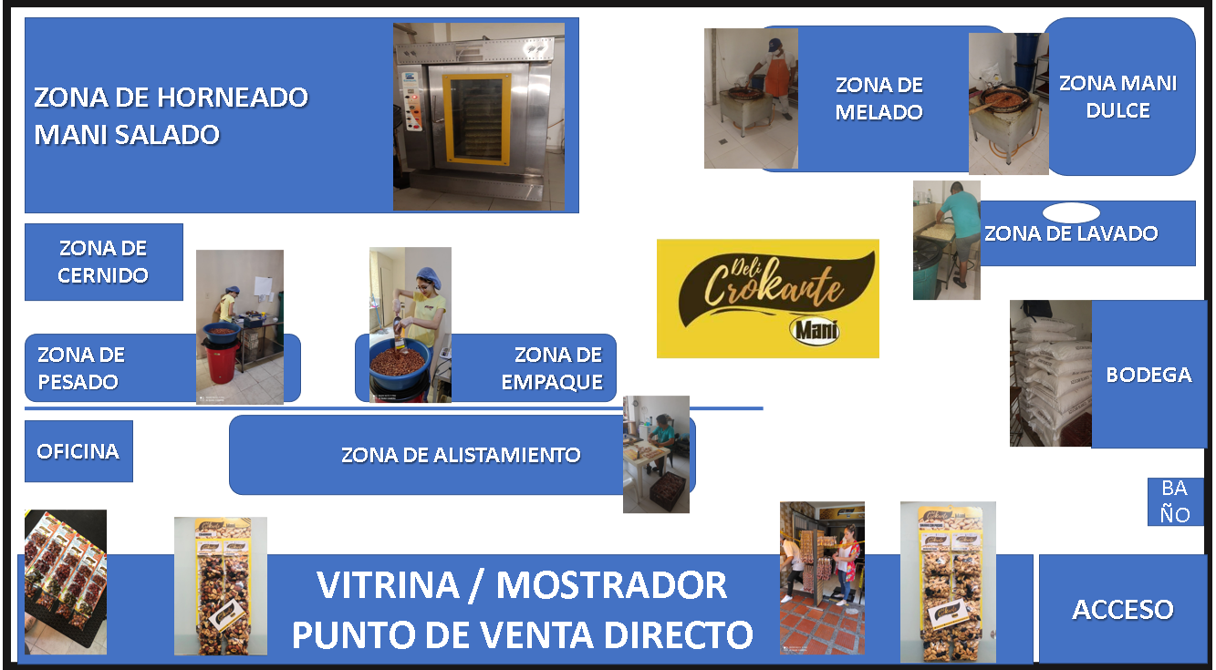

MANI DULCE
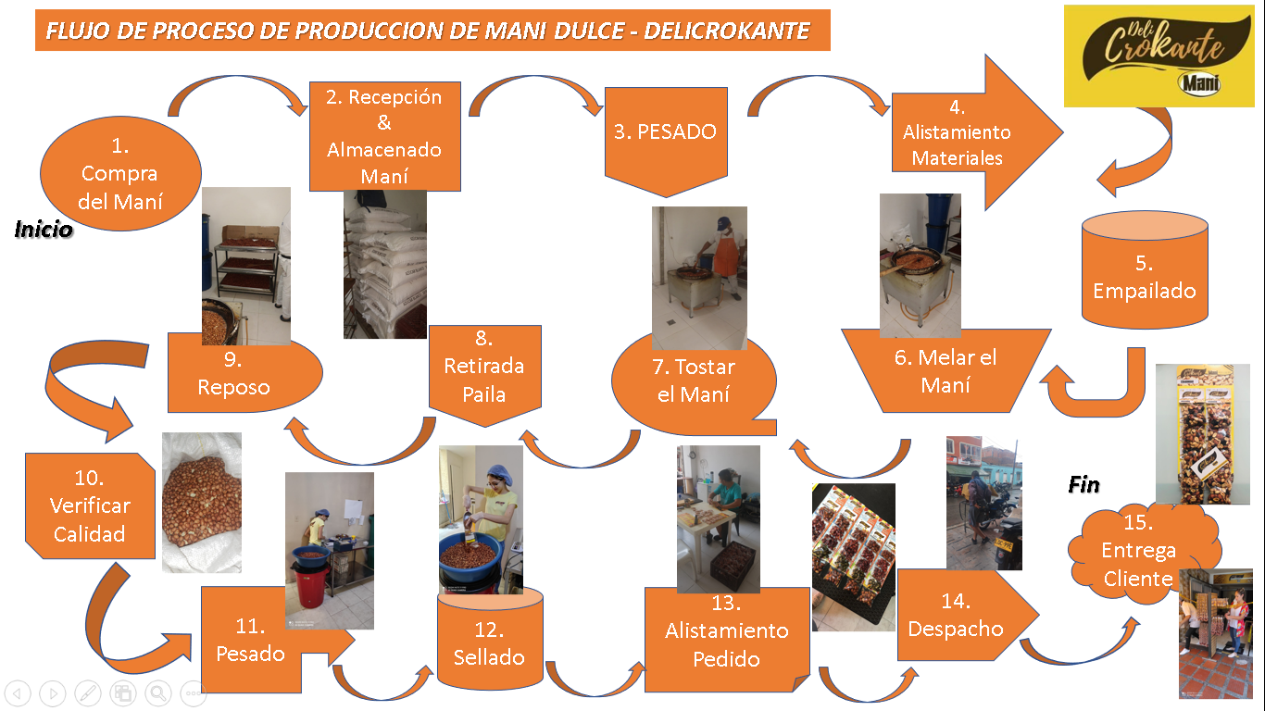

MANI SALADO
